option 1
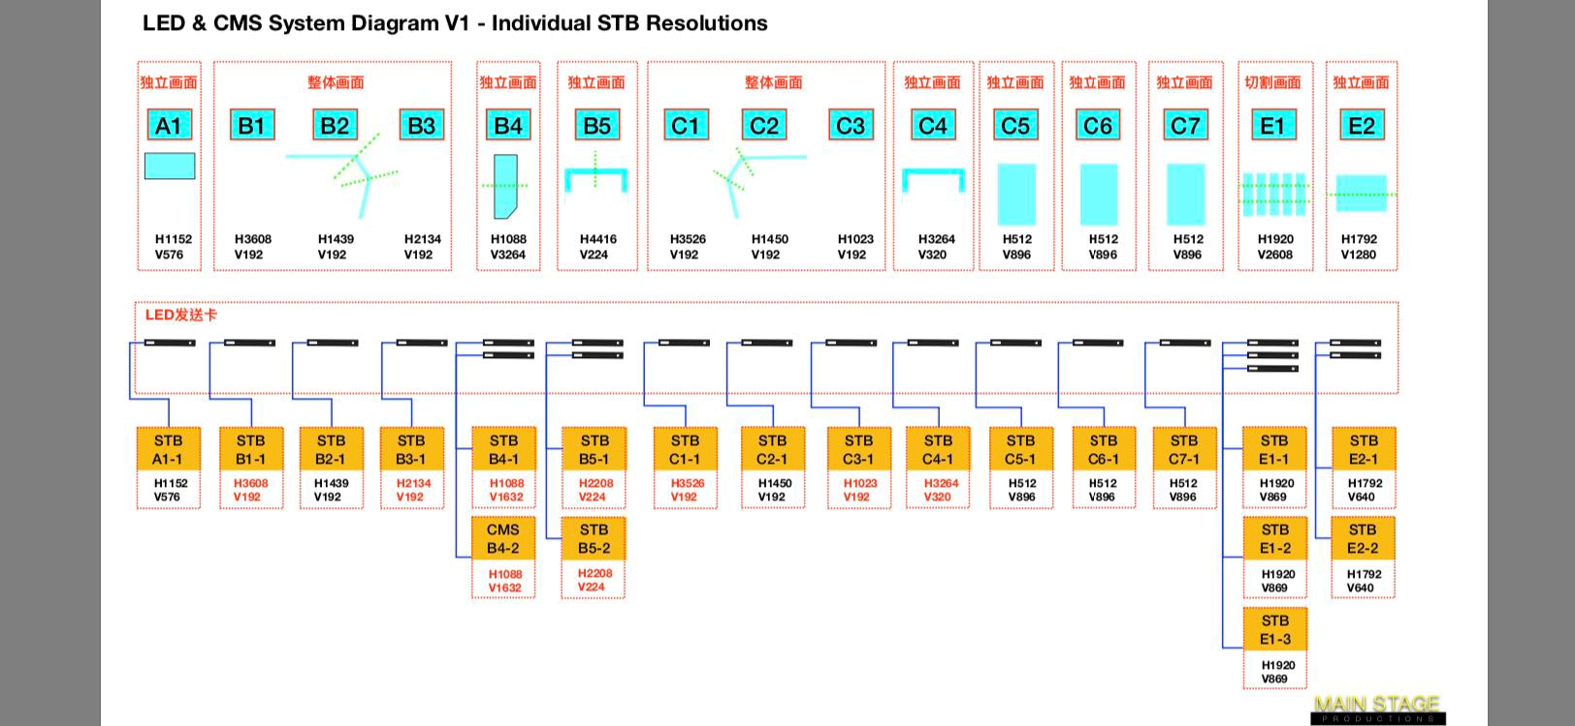

显示屏位置（mm） |  | 电源插（个） | 图纸尺寸 (mm) | 显示屏尺寸 （mm） | 面积 （m²） | 运行时峰值功率 （W） | 分辨率 |  | 网线跳线 (交换机-V8盒子) （条） | V8盒子数量 （个） | 电源线 | 网线 (机柜-LED 屏幕) | 网线 (机柜-LED 配电箱) | 发送卡数量 | led（需要屏幕分辨率） | 画面要求 | 描述 | 注：推荐方案，还需要根据新的测量数据进行最终确定。
 |  |  |  |  |  |  | 原始 | 分解后
室外 P5 | A1 | 1 | 5789*2964 | 5760*2880 | 16.6 | 13.3 | 1152*576 | 1152*576 | 1 | 1 | 4*6+1*4 | 用2备1 | 用1备1 | 1张 | 1152*576
室外勾边屏 P5 | B1-1(主) | 1 | 18042*1000 | 18042*960 | 17.3 | 13.9 | 3608*192 | 1688*192 | 5 | 5 | 4*25+1*16 | 用4备2 | 用1备1 | 5张 | 1688*192 |  | 根据画面参考，需要告诉切角角度，切角内边像素。
室外勾边屏 P5 | B1-2 | 1 |  |  |  |  |  | 1920*192 |  |  |  |  |  |  | 1920*192
室外勾边屏 P5 | B2 | 1 | 7195*1000 | 7195*960 | 6.9 | 5.5 | 1439*192 | 1439*192 |  |  |  |  |  |  | 1439*192
室外勾边屏 P5 | B3-1(主) | 1 | 10674*1000 | 10674*960 | 10.2 | 8.2 | 2134*192 | 1920*192 |  |  |  |  |  |  | 1920*192
室外勾边屏 P5 | B3-2 | 1 |  |  |  |  |  | 214*192 |  |  |  |  |  |  | 214*192
P5 | B4-1(主) | 1 | 16350*5500 | 16320*5440 | 88.8 | 71.0 | 1088*3264 | 1088*1080 | 4 | 4 | 4*75+1*35 | 用8备2 | 用1备1 | 4张 | 1088*1080 |  | 根据画面参考，需要告诉切角角度，左上角为画面起始点，切角边像素也需要告诉
 |  |  |  |  |  |  |  | 1088*1080 |  |  |  |  |  |  | 1088*1080
P5 | B4-2 | 1 |  |  |  |  |  | 1088*1080 |  |  |  |  |  |  | 1088*1080
 |  |  |  |  |  |  |  | 1088*24 |  |  |  |  |  |  | 1088*24
P4 | B5-1(主) | 1 | 19975*800 | 17644*896 | 15.8 | 12.7 | 4416*224 | 1920*224 | 3 | 3 | 4*6+1*4 | 用2备1 | 用1备1 | 3张 | 1920*224
P4 | B5-2 | 1 |  |  |  |  |  | 1920*224 |  |  |  |  |  |  | 1920*224
P4 | B5-3 | 1 |  |  |  |  |  | 576*224 |  |  |  |  |  |  | 576*224
室外勾边屏 P5 | C1-1(主) | 1 | 17680*1000 | 17680*960 | 17.0 | 13.6 | 3526*192 | 1606*192 | 4 | 4 | 4*25+1*16 | 用4备2 | 用1备1 | 4张 | 1606*192 |  | 根据画面参考，需要告诉切角角度，切角内边像素。
室外勾边屏 P5 | C1-2 | 1 |  |  |  |  |  | 1920*192 |  |  |  |  |  |  | 1920*192
室外勾边屏 P5 | C2 | 1 | 7251*1000 | 7251*960 | 7.0 | 5.6 | 1450*192 | 1450*192 |  |  |  |  |  |  | 1450*192
室外勾边屏 P5 | C3 | 1 | 5116*1000 | 5116*960 | 4.9 | 3.9 | 1023*192 | 1023*192 |  |  |  |  |  |  | 1023*192
P4 | C4-1(主) | 1 | 13056*1280 | 13056*1280 | 16.7 | 13.4 | 3264*320 | 1920*320 | 2 | 2 | 4*6+1*4 | 用4备2 | 用1备1 | 2张 | 1920*320
P4 | C4-2 | 1 |  |  |  |  |  | 1344*320 |  |  |  |  |  |  | 1344*320
P3 | C5 | 1 | 1700*2850 | 1536*2688 | 4.1 | 2.9 | 512*896 | 512*896 | 1 | 1 | 4*6+1*4 | 用2备1 | 用1备1 | 1张 | 512*896
P3 | C6 | 1 | 1700*2850 | 1536*2688 | 4.1 | 2.9 | 512*896 | 512*896 | 1 | 1 |  |  |  |  | 512*896
P3 | C7 | 1 | 1700*2850 | 1536*2688 | 4.1 | 2.9 | 512*896 | 512*896 | 1 | 1 |  |  |  |  | 512*896
室内 1FP2 | E1-1(主) | 1 | 5216*3840 | 5216*3840 | 20.3 | 13.2 | 1920*2608 | 1920*1080 | 3 | 3 | 4*6+1*4 | 用12备2 | 用1备1 | 3张 | 1920*1080
室内 1FP2 | E1-2 | 1 |  |  |  |  |  | 1920*1080 |  |  |  |  |  |  | 1920*1080
室内 1FP2 | E1-3 | 1 |  |  |  |  |  | 1920*448 |  |  |  |  |  |  | 1920*448
室内 2Fp2 | E2-1(主) | 1 | 3800*2680 | 3584*2560 | 9.2 | 6.0 | 1792*1280 | 1080*1920 | 2 | 2 | 4*4+1*2.5 | 用4备2 | 用1备1 | 2张 | 1080*1920
室内 2Fp2 | E2-2 | 1 |  |  |  |  |  | 712*1920 |  |  |  |  |  |  | 712*1920
 |  | 27个 |  |  |  |  |  |  | 27条 | 27个 | .个 | .个 | .个 | .个

